目录
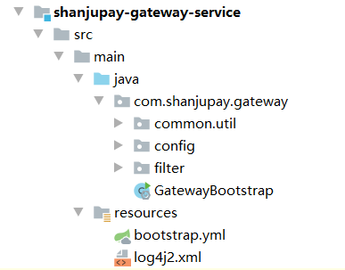
Spring Boot工程目录结构：
 | 主包： | 例如：com.shanjupay.gateway。
 | 启动类： | GatewayBootstrap.java放在主包根目录下，SpringBootAppliction会自动扫描其所在包下的所有组件。
 |  | 如放入其子包下，那么需要配置基础包扫描路径：
 |  | @SpringBootApplication(scanBasePackages={"com.test.springcloud.Consul"})
 | 配置子包： | 例如com.shanjupay.gateway.config，其下放置一个配置或Bean定义等。

